Накладная-№3
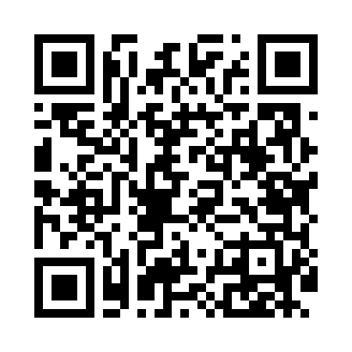
Номер товарно-транспортной накладной: |  |  | Торговый представитель: Amriyev Muhammad
Поставщик: Toshkent falcon fly 2 |  |  | Телефон торгового представителя: +998972880505
Дата отгрузки: 21.12.2025 |  |  | Контрагент: """" Klient
Дата консигнации: |  |  | Адрес:
Доставщик: |  |  | Телефон:
Телефон доставщика:
Время заказа: 21.12.2025 13:13:17
№ | Штрих-код | Название товаров (работ,услуг) | Количество | Количество в кейсе | Цена | Сумма
 |  |  | 648 |  |  | 1107.4
1 | 6968300186340 | Керамические тарелки DB-86-34 | 102 | 2 коробка, 6 шт. | 3.10 | 316.20
2 | 6905385390033 | Пластиковая салатница YST013, 9.5 см, XP-39-3 | 50 | 50 шт. | 0.80 | 40
3 | 6915646512043 | Соус учун махсус идиш D176042 10.5x8.7x6.1 sm DB-59-26 | 50 | 50 шт. | 0.70 | 35
4 | 6902011050378 | Пластмасса соусница 13.5x7x2.5 sm DB-67-72 | 50 | 50 шт. | 0.90 | 45
5 | 6915646512050 | Пласмаст Салатница 8.5x8.5x3 см DB-59-27 | 50 | 50 шт. | 0.50 | 25
6 | 6902011050385 | Пластмасса соусница 10x6x2 см DB-67-73 | 50 | 50 шт. | 0.60 | 30
7 | 2019684694274 | Пластиковый салатница 7.2*7.2*3.2cm S050-1 2. 8 XP-39-40 | 50 | 50 шт. | 0.70 | 35
8 | 6968300186401 | Пялушка керамические 4.5 DB-86-40 | 102 | 1 коробка, 30 шт. | 1.70 | 173.40
9 | 6850196981003 | Коврики напольные для ванной комнаты 60*90 DB -98-100 | 10 | 10 шт. | 9.80 | 98
10 | 6920240023758 | Ҳаммом учун коврик 73*40 см XP-23-75 | 24 | 1 коробка | 4.20 | 100.80
11 | 6805019698736 | Коврик для ванны, 44×75 см, DB-98-73 | 30 | 1 коробка | 3.20 | 96
12 | 6805019698750 | Коврик для ванны, 40×70 см, DB-98-75 | 30 | 1 коробка | 3.10 | 93
13 | 6954016530584 | Пластиковый салатница 7x7x3.5cm F179528 FA-53 -58 | 50 | 50 шт. | 0.40 | 20
Итого: 1107.4$|->UZS: 13,842,500.00

